linux命令
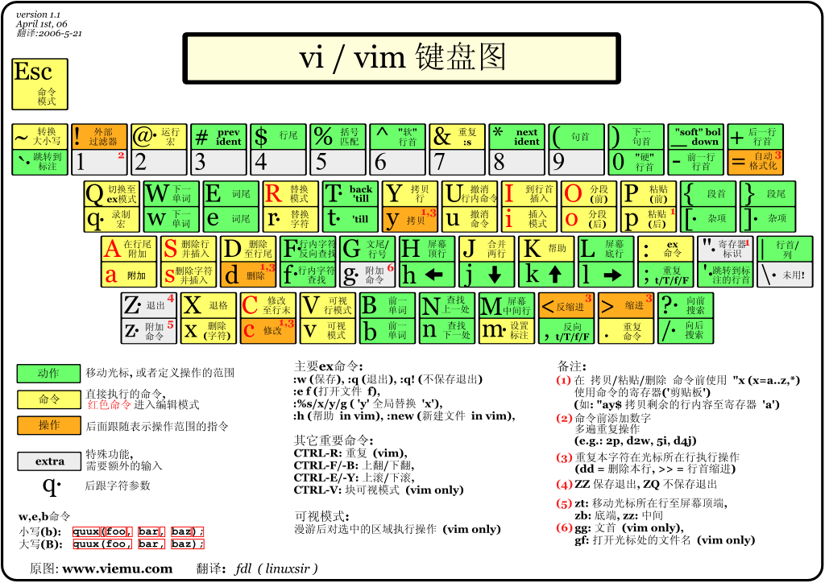
管道符 | | | 前一个的输出作为后一个的输入
su |  | switch user,切换用户的简写。su – username，不写默认即为root。所以切换到root的身份的命令即为：su -root或su -，su root 或su。 su – USERNAME切换用户后，同时切换到新用户的工作环境中。 su USERNAME切换用户后，不改变原用户的工作目录，及其他环境变量目录。
 | sudo | sudo -u USERNAME COMMAND 授权给哪个用户去以管理员身份执行管理命令 sudo暂时切换到超级用户模式以执行超级用户权限，提示输入密码时该密码为当前用户的密码，而不是超级账户的密码。不过有时间限制，Ubuntu默认为一次时长15分钟。

目录操作 | cd | -到前一个目录
 | win10 cmd 跳转目录 | cd /d xxx
 | ls | -a:显示隐藏文件；-l：显示文件属性与权限 -h表示Human-Readable，使用GB,MB等易读的格式方式显示 -t：按修改时间排序（最新的在最前面） -r 反序 ls -l ----> ll ll -rt 最新的文件在最下面 ls | head -n 100 查看前100个文件的名称 ls /usr/local/ 查看这个目录下的文件 ls aaa_* 查看以aaa_开头的文件
 | pwd | print working directory
 | mkdir | -p:自动建立多级目录；-m：设置权限
 | rmdir | 删空目录。-p:将多级空目录删除

文件操作 | echo | 打印输出内容到控制台 -e 反斜杠进行字符转换
 | cp | 复制、建链接档、更名。-s:软链接（快捷方式），-r:递归复制；-i：覆盖前询问
 | mv | -f:不询问,-i:询问,-u:更新才更新。mv f1 f2 f3 ... DIR（移动多个文件，最后一个为目录）
 | rm | -f：忽略不存在的,-i：询问,-r：递归
 | basename | 当前文件夹名字
 | dirname | 当前文件夹所在完整路径
 | touch | 修改文件的创建时间，或创建文件
 | cat | 打印输出文件 cat 1.txt cat 1.txt 2.txt 显示文件的从第3000行开始之后的1000行： cat filename | tail -n +3000 | head -n 1000 显示1000行到3000行： cat filename| head -n 3000 | tail -n +1000
 | more | 命令类似 cat ，不过会以一页一页的形式显示，更方便使用者逐页阅读，而最基本的指令就是按空白键（space）就往下一页显示，按 b 键就会往回（back）一页显示，而且还有搜寻字串的功能（与 vi 相似），使用中的说明文件，请按 h
 | less | Linux中的less命令主要用来浏览文件内容，与more命令的用法相似，不同于more命令的是，less命令可往回卷动浏览以看过的部分。less的用法比起more更加的有弹性。在more的时候,我们并没有办法向前面翻,只能往后面看，但若使用了less时，就可以使用 ［pageup］ ［pagedown]等按键的功能来往前往后翻看文件，更容易用来查看一个文件的内容！除此之外，在less里头可以拥有更多的搜索功能，不止可以向下搜，也可以向上搜
 |  | 空格：向下翻一页 b：向后一页 /pattern – 向前搜索 ?pattern – 向后搜索 n – 重复上一个搜索 N – 反向重复先前的搜索 q – 退出less
 | head | head [-n number] filename 取得文件前几行
 | tail | 可省略n: head -30 xx.txt
 | tail - 实时监控日志 | tail -f /var/log/apache2/access.log
 | 重定向 | > 覆盖某个文件 >> 追加到某个文件
 | sort | 排序
 | uniq | 去重
 | grep | 过滤
 | wc | 计算Byte数，字数，列数
 | read | 从标准输入读取数值,读取单行数据。这个命令可以用来读取键盘输入，当使用重定向的时候，可以读取文件中的一行数据。
 | vim | 相比vi，可根据文件扩展名判断文件内容，用颜色显示程序代码
 | sed | 利用脚本来处理文本文件
 | grep | 查找文件里符合条件的字符串
 |  | grep test *file 在当前目录中，查找后缀有 file 字样的文件中包含 test 字符串的文件，并打印出该字符串的行
 |  | grep -r update /etc/acpi 以递归的方式查找符合条件的文件。例如，查找指定目录/etc/acpi 及其子目录（如果存在子目录的话）下所有文件中包含字符串"update"的文件，并打印出该字符串所在行的内容
 | awk | AWK 是一种处理文本文件的语言，是一个强大的文本分析工具 awk [选项参数] 'script' var=value file(s) file为读取的文件 或者 awk [选项参数] -f scriptfile var=value file(s)
 |  | print输出：各项目间使用逗号分隔开，而输出时以空白字符串为分隔 输出重定向：用>"filename" 目标文件必须用双引号括起
 |  | 内置函数：split,substr,length
压缩解压 | zip | zip -r a.zip ./ (r将指定的目录下的所有子目录以及文件一起处理)
 | unzip | unzip -d ./dst a.zip 解压到哪里 -l （递归地）查看有哪些文件，不解压
 | tar | tar -cvf aa.tar bbb.txt 打包，不压缩 tar -xvf aa.tar 解压缩 tar -zcvf aa.tar.gz bbb.txt 打包后gzip压缩 tar -jcvf aa.tar.bz2 bbb.txt 打包后bzip2压缩 tar -zxvf aaa.tar.gz
文件查找 | which | 寻找执行命令所在的目录
 | whereis | 只从一些特定文件夹找文件。-l：看从哪些文件夹里找
 | locate | （利用数据库查找文件）
 | find | find path option -mtime n:之前第n天改过的文件(0：最近24小时的)；-mtime +n：n天之前动过的；-mtime -n：最近的n天内的
 |  | -name:根据文件名找
 |  | -size [+-]SIZE：根据文件大小找文件

权限 | chmod | rwx rwx rwx 例如 111 100 000 7 4 0 转换为十进制得到相应的数字 5为101 chmod [Owner|group|others] chmod 740 a.txt
 | chown | 设置文件所有者和文件关联组，例如改变所有者或组之后，chmod里的权限之前的用户会变为other

文件传输 | 连接 | ftp [IP] [PORT] #发起连接请求，登陆后默认为二进制传输模式
 |  | ! [linux系统命令] # 在ftp服务器中执行系统命令，之后回到ftp环境中
 | 查看ftp中的文件列表 | ls dir
 | 目录 | cd pwd lcd 在ftp服务器中切换本地工作目录（登陆ftp前的系统中的目录） !pwd # 查看当前所在的系统工作目录
 | 下载 | 下载一个文件 get aaa1 # 下载aaa1文件 get aaa2 aaa3 # 下载aaa2文件，并命名为aaa3 下载多个文件 mget aaa1 aaa2
 | 上传 | put mput
 | 切换传输模式 | ascii # 切换为ascii模式 bin # 切换为二进制模式，默认登陆就是二进制传输模式
 | 断开连接 | close # 断开ftp的连接，但是还在会话中，可以用open [IP] [PORT]重连
 | 退出ftp会话 | quit # 也可以使用bye和exit

重启 | shutdown | shutdown -h now 现在立即关机 -r:重启
 | reboot | 关机/重启挂载
 | mount | 挂载

命令帮助文档 | man | 查看命令如何使用
 | tldr | 查看命令如何使用，直接给出几个最常用的例子 安装方式： sudo apt-get install nodejs sudo apt-get install npm sudo npm install -g tldr tldr --update
包管理 | apt-get或apt | linux安装升级清理软件包。 sudo apt-get update 更新可用包数据库 sudo apt-get upgrade 升级软件包 sudo apt-get install <package_name> 安装 apt-get remove 移除软件包 apt-get purge 移除软件包及配置文件
 | npm | 随同NodeJS一起安装的包管理工具，类似pip相对python
 | RPM 和 DPKG 为最常见的两类软件包管理工具
 | curl | 用来和服务器传输数据的工具，支持的协议包括DICT, FILE, FTP, FTPS, GOPHER, HTTP, HTTPS, IMAP, IMAPS, LDAP, LDAPS, POP3, POP3S, RTMP, RTSP, SCP, SFTP, SMTP, SMTPS, TELNET and TFTP
 |  | GET:curl URL
 |  | POST:curl -X POST -d 'a=1&b=nihao' URL
 | scp
 | ping | -c：次数
 | ifconfig | 看本机网络信息

ln软链接硬链接 |  | ln -s a.so a.so.9
 | 区别 | 1、本质：硬链接：同一个文件多个别名，软连接是不同的文件（文件/目录的快捷方式） 2、跨分区:硬链接不能跨分区，软连接可以跨分区 3、目录创建 硬链接不能创建目录 4、相互关系，软连接依赖原始文件 5、inode号 6、链接数 7、路径：相对与当前目录是硬链接 相对与软连接的路径
 | 相同 | 都可以修改原文件：硬链接是在inode层面上去修改inode记录的数据区块，修改其中一个硬连接文件则所有文件都会被同步修改；符号链接作为“快捷方式”修改的是它所存放的链接并通过链接打开的原文件
 | 硬链接 | 1、文件有相同的inode及data block 2、只能对已经存在的文件进行创建 3、不能实现跨分区创建硬链接 4、不能对目录进行创建，只能对文件创建 5、删除一个硬链接文件并不影响其他有相同的inode号的文件 6、创建硬链接时，链接计数增加，删除时链接数减少，到0时删除这个inode
 | 软链接 | 文件用户数据块中存放的内容是另一文件的路径名的指向 1、软连接有自己的inode号，用户数据块，文件属性和权限 2、可对不存在的文件或目录创建软连接 3、软连接可跨分区创建 4、软连接对文件或目录创建 5、创建软连接时，链接计数不会增加 6、删除软连接不影响被指向的文件，若被指向的原文件删了除，则相关软连接就没有用了，但是并不会删除，如果创建文件，则软连接有重新生效了。
 | inode | 存储文件元信息，如字节数，权限，文件数据block位置 stat filename 查看文件元信息

 | screen | -S新建一个叫xxx的作业 -ls 显示已创建的 -r 恢复离线的作业 -wipe删除无法使用的 -d将指定任务离线 ctrl+a+d detach，暂时离开当前session，将目前的 screen session (可能含有多个 windows) 丢到后台执行，并会回到还没进 screen 时的状态，此时在 screen session 里，每个 window 内运行的 process (无论是前台/后台)都在继续执行，即使 logout 也不影响

端口与进程 | lsof | lsof -i:8000 查看端口占用情况
 | kill | 删除执行中的程序或工作 kill -9 12632 关闭进程,程序或工作的编号可利用 ps 指令或 jobs 指令查看

 | netstat | 查看占用端口的进程
 | netstat -a | 查看已经连接的服务端口（ESTABLISHED）
 | netstat -ap | 查看所有的服务端口（LISTEN，ESTABLISHED）
 | netstat -anp | grep 端口号 | 查看特定端口的进程(grep:用于查找文件里符合条件的字符串)
CPU与内存性能监控 | top | 实时显示进程信息 top -d 2 两秒钟刷新一次
 | ps | 查看进程信息，查看一次系统的快照 ps -l 查看自己的进程 ps aux 查看系统所有进程
 | vmstat
 | htop | 查看cpu和内存使用情况
 | df | 磁盘使用情况，-h为便于人阅读的格式

 | ulimit | 用来限制系统用户对资源的访问
 |  | -a：显示目前资源限制的设定； -c <core文件上限>：设定core文件的最大值，单位为区块； -d <数据节区大小>：程序数据节区的最大值，单位为KB； -f <文件大小>：shell所能建立的最大文件，单位为区块； -H：设定资源的硬性限制，也就是管理员所设下的限制； -m <内存大小>：指定可使用内存的上限，单位为KB； -n <文件数目>：指定同一时间最多可开启的文件数； 修改文件最大句柄数，默认为1024 -p <缓冲区大小>：指定管道缓冲区的大小，单位512字节； -s <堆叠大小>：指定堆叠的上限，单位为KB； -S：设定资源的弹性限制； -t <CPU时间>：指定CPU使用时间的上限，单位为秒； -u <程序数目>：用户最多可开启的程序数目； -v <虚拟内存大小>：指定可使用的虚拟内存上限，单位为KB。

 | 输入kill后发生了什么

 | 简单介绍一下 Linux 文件系统 | 在Linux操作系统中，所有被操作系统管理的资源，例如网络接口卡、磁盘驱动器、打印机、输入输出设备、普通文件或是目录都被看作是一个文件。 也就是说在LINUX系统中有一个重要的概念：一切都是文件。其实这是UNIX哲学的一个体现，而Linux是重写UNIX而来，所以这个概念也就传承了下来。在UNIX系统中，把一切资源都看作是文件，包括硬件设备。UNIX系统把每个硬件都看成是一个文件，通常称为设备文件，这样用户就可以用读写文件的方式实现对硬件的访问。

 | vim
 | yy | 拷贝一行
 | p | 粘贴

